Estimación V(s)
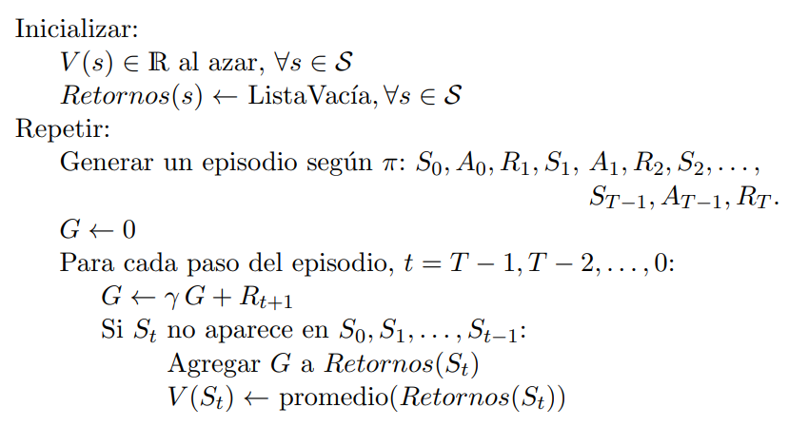
Estado | Valor Inicial | Valor Episodio 1 | Valor Episodio 2 | Valor Episodio 3 ...
(normal, rápido) | V:0, G: []
(frío, lento) | V:0, G: []
(tibio, rápido) | V:0, G: []
(tibio, lento) | V:0, G: []
(normal, muy lento) | V:0, G: []
(normal, detenido) | V:0, G: []
(caliente, muy rápido) | V:0, G: []
(muy caliente, muy rápido) | V:0, G: []
(fundido, detenido) | V:0, G: []

Episodio 1
Paso del for interno | Paso hacia atras | G | Estado
0 | T |  | (normal, detenido)
1 | T-1 |  | (normal, muy lento)
2 | T-2 |  | (tibio, lento)
3 | T-3 |  | (tibio, rápido)
4 | T-4 |  | (normal, rápido)
5 | T-5 |  | (frío, lento)
6 | T-6 |  | (normal, rápido)

Episodio 2
Paso del for interno | Paso hacia atras | G | Estado
0 | T = 5 |  | (fundido, detenido)
1 | T-1 = 4 |  | (muy caliente, muy rápido)
2 | T-2 = 3 |  | (caliente, muy rápido)
3 | T-3 = 2 |  | (tibio, rápido)
4 | T-4 = 1 |  | (normal, rápido)
5 | T-5 = 0 |  | (normal, muy lento)

Estimación Q(s,a)
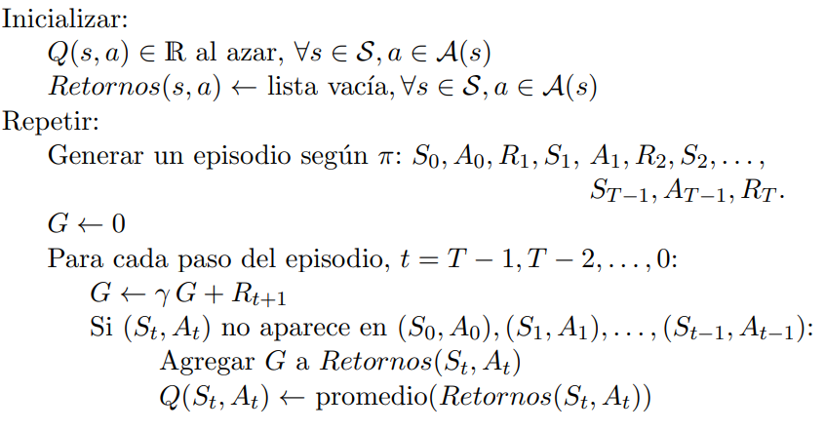
 | Episodio 0 |  | Episodio 1 |  | Episodio 2
 | Acciones |  | Acciones |  | Acciones
Estados | Acelerar | Frenar | Acelerar | Frenar | Acelerar | Frenar
(normal, rápido)
(frío, lento)
(tibio, rápido)
(tibio, lento)
(normal, muy lento)
(normal, detenido)
(caliente, muy rápido)
(muy caliente, muy rápido)
(fundido, detenido)

Episodio 1
Paso del for interno | Paso hacia atras | G | G | Estado | Acción
0 | T | G = 0 |  | (normal, detenido) | -
1 | T-1 = 5
2 | T-2 =4
3 | T-3 = 3
4 | T-4 = 2
5 | T-5 = 1
6 | T-6 = 0

Episodio 2
Paso del for interno | Paso hacia atras | G | G | Estado | Acción
0 | T | G = 0 |  | (fundido, detenido) | -
1 | T-1 = 5
2 | T-2 =4
3 | T-3 = 3
4 | T-4 = 2
5 | T-5 = 1

